補正予算レビューシート
 |  |  |  |  |  |  |  |  |  |  |  |  |  | 事業番号 |  |  |  | 2022 |  |  |  | - | 国交 |  |  | - | 21 |  | - | 0463
令和4年度第２次補正予算行政事業レビューシート |  |  |  |  |  |  |  |  |  |  |  |  |  |  |  |  |  |  |  |  |  | （ | 国土交通省 |  |  |  |  |  |  |  |  |  | ）
事業名 |  |  | 離島振興に必要な経費 |  |  |  |  |  |  |  |  |  |  |  | 担当部局庁 |  |  |  | 国土政策局 |  |  |  |  |  |  |  |  | 作成責任者
事業開始年度 |  |  | 昭和55年度 |  |  |  |  | 事業終了 （予定）年度 |  |  | 終了予定なし |  |  |  | 担当課室 |  |  |  | 離島振興課 |  |  |  |  |  |  |  |  | 課長 岡 朋史
会計区分 |  |  | 一般会計
根拠法令 （具体的な 条項も記載） |  |  | 離島振興法第７条の３ |  |  |  |  |  |  |  |  |  |  |  | 関係する 計画、通知等 |  |  |  | -
主要政策・施策 |  |  | 海洋政策、観光立国、地方創生 |  |  |  |  |  |  |  |  |  |  |  | 主要経費 |  |  |  | その他の事項経費
事業の目的 （目指す姿を簡潔に。3行程度以内） |  |  | 離島の個性や自主性を生かし、国民の価値観の多様化に対応した今後の離島振興方策のあり方について、様々な角度から検討を行う。 また、離島における地域活性化を推進し、定住の促進を図るため、離島活性化交付金を活用し、海上輸送費の軽減等戦略産業の育成による雇用拡大等の定住促進、観光の推進等による交流の拡大促進、安全・安心な定住条件の整備強化等の取組を支援する。 上記により、離島の自立的発展を促進し、島民の生活の安定及び福祉の向上を図るとともに、地域間の交流を促進するなど地方創生に寄与する。
事業概要 （5行程度以内。別添可） |  |  | ○離島における人口減少の防止並びに定住の促進を図るため、離島活性化交付金を活用し「定住促進事業」「交流促進事業」及び「安全安心向上事業」に係る取組を支援する。（補助率：都道県、市町村：１/２以内、民間団体：１/３以内 ほか） ○「島と島の交流」、「島と都市、その他地域との交流」、「島と海外との交流」をコンセプトとして、全国の離島が一体となって離島の持つ魅力をＰＲするために、離島住民が参加する大規模な交流事業（アイランダー）を開催する。 ○各都道県の離島振興計画に基づく離島振興施策について、実施状況等の評価に必要な情報を収集し分析を行う。また、離島特有の課題をICTなどの先端技術や再生可能エネルギー等の実装を通じて解決するスマートアイランドの実現のため、離島地域における実証的な調査を行う。
実施方法 |  |  | 委託・請負、交付
予算額・ 執行額 （単位:百万円） |  |  |  |  |  |  |  |  |  | 令和元年度 |  |  | 令和2年度 |  |  |  |  | 令和3年度 |  |  |  |  |  | 令和4年度
 |  |  | 予算の状況 |  | 当初予算 |  |  |  |  | 1,588 |  |  | 1,512 |  |  |  |  | 1,462 |  |  |  |  |  | 1,456
 |  |  |  |  | 補正予算 |  |  |  |  | 250 |  |  | 400 |  |  |  |  | 300 |  |  |  |  |  | 543
 |  |  |  |  | 令和４年度 第２次補正予算 |  |  |  |  |  |  |  |  |  |  |  |  |  |  |  |  |  |  | 543
 |  |  |  |  | 前年度から繰越し |  |  |  |  | 709 |  |  | 391 |  |  |  |  | 756 |  |  |  |  |  | 494
 |  |  |  |  | 翌年度へ繰越し |  |  |  |  | ▲ 391 |  |  | ▲ 756 |  |  |  |  | ▲ 494 |  |  |  |  |  | -
 |  |  |  |  | 予備費等 |  |  |  |  | - |  |  | - |  |  |  |  | - |  |  |  |  |  | -
 |  |  |  |  | 計 |  |  |  |  | 2,156 |  |  | 1,547 |  |  |  |  | 2,024 |  |  |  |  |  | 2,493
 |  |  | 執行額 |  |  |  |  |  |  | 1,407 |  |  | 1,286 |  |  |  |  | 1,877
 |  |  | 執行率（％） |  |  |  |  |  |  | 65% |  |  | 83% |  |  |  |  | 93%
 |  |  | 当初予算＋補正予算に対する執行額の割合（％） |  |  |  |  |  |  | 77% |  |  | 67% |  |  |  |  | 107%
令和４年度第２次補正予算内訳 （単位：百万円） |  |  | 歳出予算目 |  |  |  |  |  |  | 令和４年度 第２次補正予算 |  |  | 主な増減理由
 |  |  | 離島活性化交付金 |  |  |  |  |  |  | 523 |  |  | -
 |  |  | 離島振興調査費 |  |  |  |  |  |  | 20

 |  |  | 計 |  |  |  |  |  |  | 543
活動内容 （アクティビティ） |  |  | 離島地域における医療、物流などの課題を解消するために、デジタル技術を活用したスマートアイランドの推進を図るとともに、地域資源や創意工夫を生かした定住・交流促進等の取組への支援を行うことで、離島地域の振興を図る。
活動目標及び 活動実績 （アウトプット） |  |  | 活動目標 |  |  |  |  |  |  | 活動指標 |  |  |  |  |  | 単位 |  |  | 令和元年度 |  |  | 令和2年度 |  |  | 令和3年度 |  |  | 4年度 活動見込 |  |  | 5年度 活動見込
 |  |  | 離島振興法指定離島の地域活性化 |  |  |  |  |  |  | 事業の総件数 |  |  |  |  | 活動実績 | 件 |  |  | 236 |  |  | 199 |  |  | 184 |  |  | - |  |  | -
 |  |  |  |  |  |  |  |  |  |  |  |  |  |  | 当初見込み | 件 |  |  | 246 |  |  | 200 |  |  | 185 |  |  | 172 |  |  | -
単位当たり コスト |  |  | 算出根拠 |  |  |  |  |  |  |  |  |  |  |  |  | 単位 |  |  | 令和元年度 |  |  | 令和2年度 |  |  | 令和3年度 |  |  | 4年度活動見込
 |  |  | 支出総額／実施総件数 |  |  |  |  |  |  |  |  |  |  |  | 単位当たり コスト | 千円 |  |  | 5,985 |  |  | 6,461 |  |  | 10,202 |  |  | 11,329
 |  |  |  |  |  |  |  |  |  |  |  |  |  |  | 計算式 | 支出額/実施件数 |  |  | 1,406,575/235 |  |  | 1,285,829/199 |  |  | 1,877,164/184 |  |  | 1,948,656/172
成果目標及び 成果実績 （アウトカム） |  |  | 定量的な成果目標 |  |  |  |  |  |  | 成果指標 |  |  |  |  |  | 単位 |  |  | 令和元年度 |  |  | 令和2年度 |  |  | 令和3年度 |  |  | 中間目標 |  |  | 目標最終年度
 |  |  |  |  |  |  |  |  |  |  |  |  |  |  |  |  |  |  |  |  |  |  |  |  |  |  |  | - |  | 年度 | 7 | 年度
 |  |  | 令和7年度に離島地域の総人口を315千人以上とする。 |  |  |  |  |  |  | 離島地域の総人口 |  |  |  |  | 成果実績 | 千人 |  |  | 360 |  |  | 352 |  |  | 344 |  |  | - |  |  | -
 |  |  |  |  |  |  |  |  |  |  |  |  |  |  | 目標値 | 千人 |  |  | - |  |  | 345 |  |  | - |  |  | - |  |  | 315
 |  |  |  |  |  |  |  |  |  |  |  |  |  |  | 達成度 | ％ |  |  | - |  |  | 102 |  |  | - |  |  | - |  |  | -
根拠として用いた 統計・データ名 （出典） |  |  | 国土交通省国土政策局離島振興課調べ（令和４年５月）

活動目標及び 活動実績 （アウトプット） |  |  | 活動目標 |  |  |  |  |  |  | 活動指標 |  |  |  |  |  | 単位 |  |  | 令和元年度 |  |  | 令和2年度 |  |  | 令和3年度 |  |  | 4年度 活動見込 |  |  | 5年度 活動見込
 |  |  | 雇用の促進 |  |  |  |  |  |  | 事業の件数（定住促進事業） |  |  |  |  | 活動実績 | 件 |  |  | 86 |  |  | 75 |  |  | 69 |  |  | - |  |  | -
 |  |  |  |  |  |  |  |  |  |  |  |  |  |  | 当初見込み | 件 |  |  | 97 |  |  | 80 |  |  | 76 |  |  | 63 |  |  | -
単位当たり コスト |  |  | 算出根拠 |  |  |  |  |  |  |  |  |  |  |  |  | 単位 |  |  | 令和元年度 |  |  | 令和2年度 |  |  | 令和3年度 |  |  | 4年度活動見込
 |  |  | 支出額／実施件数（定住促進事業） |  |  |  |  |  |  |  |  |  |  |  | 単位当たり コスト | 千円 |  |  | 6,317 |  |  | 6,383 |  |  | 12,047 |  |  | 8,854
 |  |  |  |  |  |  |  |  |  |  |  |  |  |  | 計算式 | 支出額/実施件数 |  |  | 543,258/86 |  |  | 487,719/75 |  |  | 831,226/69 |  |  | 557,833/63
成果目標及び 成果実績 （アウトカム） |  |  | 定量的な成果目標 |  |  |  |  |  |  | 成果指標 |  |  |  |  |  | 単位 |  |  | 令和元年度 |  |  | 令和2年度 |  |  | 令和3年度 |  |  | 中間目標 |  |  | 目標最終年度
 |  |  |  |  |  |  |  |  |  |  |  |  |  |  |  |  |  |  |  |  |  |  |  |  |  |  |  | - |  | 年度 | 3 | 年度
 |  |  | 人口が社会増加した全部離島市町村の割合を毎年度30％以上とする。 |  |  |  |  |  |  | 人口が社会増加した全部離島市町村の割合（人口が社会増加した全部離島市町村数/全部離島市町村数） |  |  |  |  | 成果実績 | ％ |  |  | 24 |  |  | 24 |  |  | 23 |  |  | - |  |  | 23
 |  |  |  |  |  |  |  |  |  |  |  |  |  |  | 目標値 | ％ |  |  | 30 |  |  | 30 |  |  | 30 |  |  | - |  |  | 30
 |  |  |  |  |  |  |  |  |  |  |  |  |  |  | 達成度 | ％ |  |  | 80 |  |  | 80 |  |  | 77 |  |  | - |  |  | 77
根拠として用いた 統計・データ名 （出典） |  |  | 国土交通省国土政策局離島振興課調べ

活動目標及び 活動実績 （アウトプット） |  |  | 活動目標 |  |  |  |  |  |  | 活動指標 |  |  |  |  |  | 単位 |  |  | 令和元年度 |  |  | 令和2年度 |  |  | 令和3年度 |  |  | 4年度 活動見込 |  |  | 5年度 活動見込
 |  |  | 交流の拡大 |  |  |  |  |  |  | 事業の件数（交流促進事業） |  |  |  |  | 活動実績 | 件 |  |  | 120 |  |  | 92 |  |  | 85 |  |  | - |  |  | -
 |  |  |  |  |  |  |  |  |  |  |  |  |  |  | 当初見込み | 件 |  |  | 116 |  |  | 93 |  |  | 88 |  |  | 89 |  |  | -
単位当たり コスト |  |  | 算出根拠 |  |  |  |  |  |  |  |  |  |  |  |  | 単位 |  |  | 令和元年度 |  |  | 令和2年度 |  |  | 令和3年度 |  |  | 4年度活動見込
 |  |  | 支出額／実施件数（交流促進事業） |  |  |  |  |  |  |  |  |  |  |  | 単位当たり コスト | 千円 |  |  | 3,701 |  |  | 2,223 |  |  | 2,445 |  |  | 3,819
 |  |  |  |  |  |  |  |  |  |  |  |  |  |  | 計算式 | 支出額/実施件数 |  |  | 444,153/120 |  |  | 204,485/92 |  |  | 207,832/85 |  |  | 339,810/89
成果目標及び 成果実績 （アウトカム） |  |  | 定量的な成果目標 |  |  |  |  |  |  | 成果指標 |  |  |  |  |  | 単位 |  |  | 令和元年度 |  |  | 令和2年度 |  |  | 令和3年度 |  |  | 中間目標 |  |  | 目標最終年度
 |  |  |  |  |  |  |  |  |  |  |  |  |  |  |  |  |  |  |  |  |  |  |  |  |  |  |  | - |  | 年度 | 7 | 年度
 |  |  | 基準年（平成24年）に対し、観光入込客数が増加した全部離島市町村の割合を60％以上とする。 |  |  |  |  |  |  | 観光入込客数が増加した全部離島市町村の割合（観光入込客数が増加した全部離島市町村数/全部離島市町村数） |  |  |  |  | 成果実績 | ％ |  |  | 45 |  |  | 3 |  |  | - |  |  | - |  |  | -
 |  |  |  |  |  |  |  |  |  |  |  |  |  |  | 目標値 | ％ |  |  | - |  |  | 60 |  |  | - |  |  | - |  |  | 60
 |  |  |  |  |  |  |  |  |  |  |  |  |  |  | 達成度 | ％ |  |  | - |  |  | 5 |  |  | - |  |  | - |  |  | -
根拠として用いた 統計・データ名 （出典） |  |  | 国土交通省国土政策局離島振興課調べ

成果目標及び 成果実績 （アウトカム） |  |  | 定量的な成果目標 |  |  |  |  |  |  | 成果指標 |  |  |  |  |  | 単位 |  |  | 令和元年度 |  |  | 令和2年度 |  |  | 令和3年度 |  |  | 中間目標 |  |  | 目標最終年度
 |  |  |  |  |  |  |  |  |  |  |  |  |  |  |  |  |  |  |  |  |  |  |  |  |  |  |  | - |  | 年度 | 3 | 年度
 |  |  | 全国の生産年齢人口の減少率より減少が緩やかな全部離島市町村の割合を毎年度20％以上とする。 |  |  |  |  |  |  | 全国の生産年齢人口の減少率より減少が緩やかな全部離島市町村の割合（全国の生産年齢人口の減少率より減少が緩やかな全部離島市町村数/全部離島市町村数） |  |  |  |  | 成果実績 | ％ |  |  | 15 |  |  | 21 |  |  | 17 |  |  | - |  |  | 17
 |  |  |  |  |  |  |  |  |  |  |  |  |  |  | 目標値 | ％ |  |  | 20 |  |  | 20 |  |  | 20 |  |  | - |  |  | 20
 |  |  |  |  |  |  |  |  |  |  |  |  |  |  | 達成度 | ％ |  |  | 75 |  |  | 105 |  |  | 85 |  |  | - |  |  | 85
根拠として用いた 統計・データ名 （出典） |  |  | 国土交通省国土政策局離島振興課調べ

政策評価、新経済・財政再生計画との関係 | 政策評価 | 政策 | １０ 国土の総合的な利用、整備及び保全、国土に関する情報の整備
 |  | 施策 | ３９ 離島等の振興を図る |  |  |  |  |  |  |  |  |  | 政策評価書URL |  |  | https://www.mlit.go.jp/seisakutokatsu/hyouka/content/001511756.pdf
 |  |  |  |  |  |  |  |  |  |  |  |  | 該当箇所 |  |  | P76
 | 新経済・財政再生計画改革工程表 2021 | 取組事項 | 分野： |  |  | - |  |  |  |  |  | -
 |  |  | （新経済・財政再生計画改革工程表 2021）URL： |  |  |  |  |  |  |  |  | -
 |  |  | 該当箇所 |  |  |  |  |  |  |  |  | -
事業所管部局による点検・改善
 | 項 目 |  |  |  |  |  |  |  |  |  |  |  |  |  |  |  |  | 評 価 |  | 評価に関する説明
国費投入の必要性 | 事業の目的は国民や社会のニーズを的確に反映しているか。 |  |  |  |  |  |  |  |  |  |  |  |  |  |  |  |  | ○ |  | 我が国の排他的経済水域の保全など国家的役割を担っている離島地域の事業である。
 | 地方自治体、民間等に委ねることができない事業なのか。 |  |  |  |  |  |  |  |  |  |  |  |  |  |  |  |  | ○ |  | 我が国の排他的経済水域の保全など国家的役割を担っている離島地域の事業である。
 | 政策目的の達成手段として必要かつ適切な事業か。政策体系の中で優先度の高い事業か。 |  |  |  |  |  |  |  |  |  |  |  |  |  |  |  |  | ○ |  | 離島の定住促進・人口減少防止等に向け、適切な事業である。
事業の効率性 | 競争性が確保されているなど支出先の選定は妥当か。 |  |  |  |  |  |  |  |  |  |  |  |  |  |  |  |  | ○ |  | 一般競争、企画競争を実施しており、透明性・競争性の確保に努めている。
 |  | 一般競争契約、指名競争契約又は随意契約（企画競争）による支出のうち、一者応札又は一者応募となったものはないか。 |  |  |  |  |  |  |  |  |  |  |  |  |  |  |  | 無
 |  | 競争性のない随意契約となったものはないか。 |  |  |  |  |  |  |  |  |  |  |  |  |  |  |  | 無
 | 受益者との負担関係は妥当であるか。 |  |  |  |  |  |  |  |  |  |  |  |  |  |  |  |  | ○ |  | 定められた補助率の中で交付決定をしており妥当である。
 | 単位当たりコスト等の水準は妥当か。 |  |  |  |  |  |  |  |  |  |  |  |  |  |  |  |  | ○ |  | 仕様書、事業計画等の内容を精査しており妥当である。
 | 資金の流れの中間段階での支出は合理的なものとなっているか。 |  |  |  |  |  |  |  |  |  |  |  |  |  |  |  |  | ‐ |  | -
 | 費目・使途が事業目的に即し真に必要なものに限定されているか。 |  |  |  |  |  |  |  |  |  |  |  |  |  |  |  |  | ○ |  | 事業計画の内容を精査し、真に必要なものに限定している。
 | 不用率が大きい場合、その理由は妥当か。（理由を右に記載） |  |  |  |  |  |  |  |  |  |  |  |  |  |  |  |  | ‐ |  | -
 | 繰越額が大きい場合、その理由は妥当か。（理由を右に記載） |  |  |  |  |  |  |  |  |  |  |  |  |  |  |  |  | ○ |  | 設計の見直しに伴う工期延長、地元住民との調整に不測の時間を要したこと等による。
 | その他コスト削減や効率化に向けた工夫は行われているか。 |  |  |  |  |  |  |  |  |  |  |  |  |  |  |  |  | ○ |  | 交付金事業については、執行状況調査を実施している。
事業の有効性 | 成果実績は成果目標に見合ったものとなっているか。 |  |  |  |  |  |  |  |  |  |  |  |  |  |  |  |  | ○ |  | 離島の総人口を目標としており、見合ったものとなっている。
 | 事業実施に当たって他の手段・方法等が考えられる場合、それと比較してより効果的あるいは低コストで実施できているか。 |  |  |  |  |  |  |  |  |  |  |  |  |  |  |  |  | ○ |  | 効果等を考慮し実施している。
 | 活動実績は見込みに見合ったものであるか。 |  |  |  |  |  |  |  |  |  |  |  |  |  |  |  |  | ○ |  | 活動実績は概ね見込み通りである。
 | 整備された施設や成果物は十分に活用されているか。 |  |  |  |  |  |  |  |  |  |  |  |  |  |  |  |  | ○ |  | 整備された施設等の十分な活用報告がなされている。
関連事業 | 関連する事業がある場合、他部局・他府省等と適切な役割分担を行っているか。（役割分担の具体的な内容を各事業の右に記載） |  |  |  |  |  |  |  |  |  |  |  |  |  |  |  |  | ○ |  | 離島振興につながる社会資本の整備等については「離島振興事業」により、離島における定住や交流の促進等を目的に地方公共団体等の行う離島振興策を支援する非公共のソフト対策等にあっては「離島振興に必要な経費」により支援しており、それぞれ適切な役割分担となっている。
 | 事業番号 |  |  |  |  |  |  |  | 事業名
 | 2022 | 国交 |  | 21 |  | 0464 |  | 00 | 離島振興事業費

備考
○交付に係る支出先上位10社リストの中には、令和2年度に交付決定したものが含まれる。 ○国土交通省ホームページ 離島振興（http://www.mlit.go.jp/kokudoseisaku/chirit/index.html）
関連する過去のレビューシートの事業番号
平成23年度 |  | 93
平成24年度 |  | 96,1006
平成25年度 |  | 401l405,新25-55
平成26年度 |  | 383
平成27年度 |  | 400
平成28年度 |  | 417
平成29年度 |  | 409
平成30年度 |  | 408
令和元年度 |  | 国土交通省 |  | - |  |  | 0407
令和2年度 |  | 国土交通省 |  |  |  |  | 0443
令和3年度 |  | 2021 | 国交 |  |  | 20 | 0478
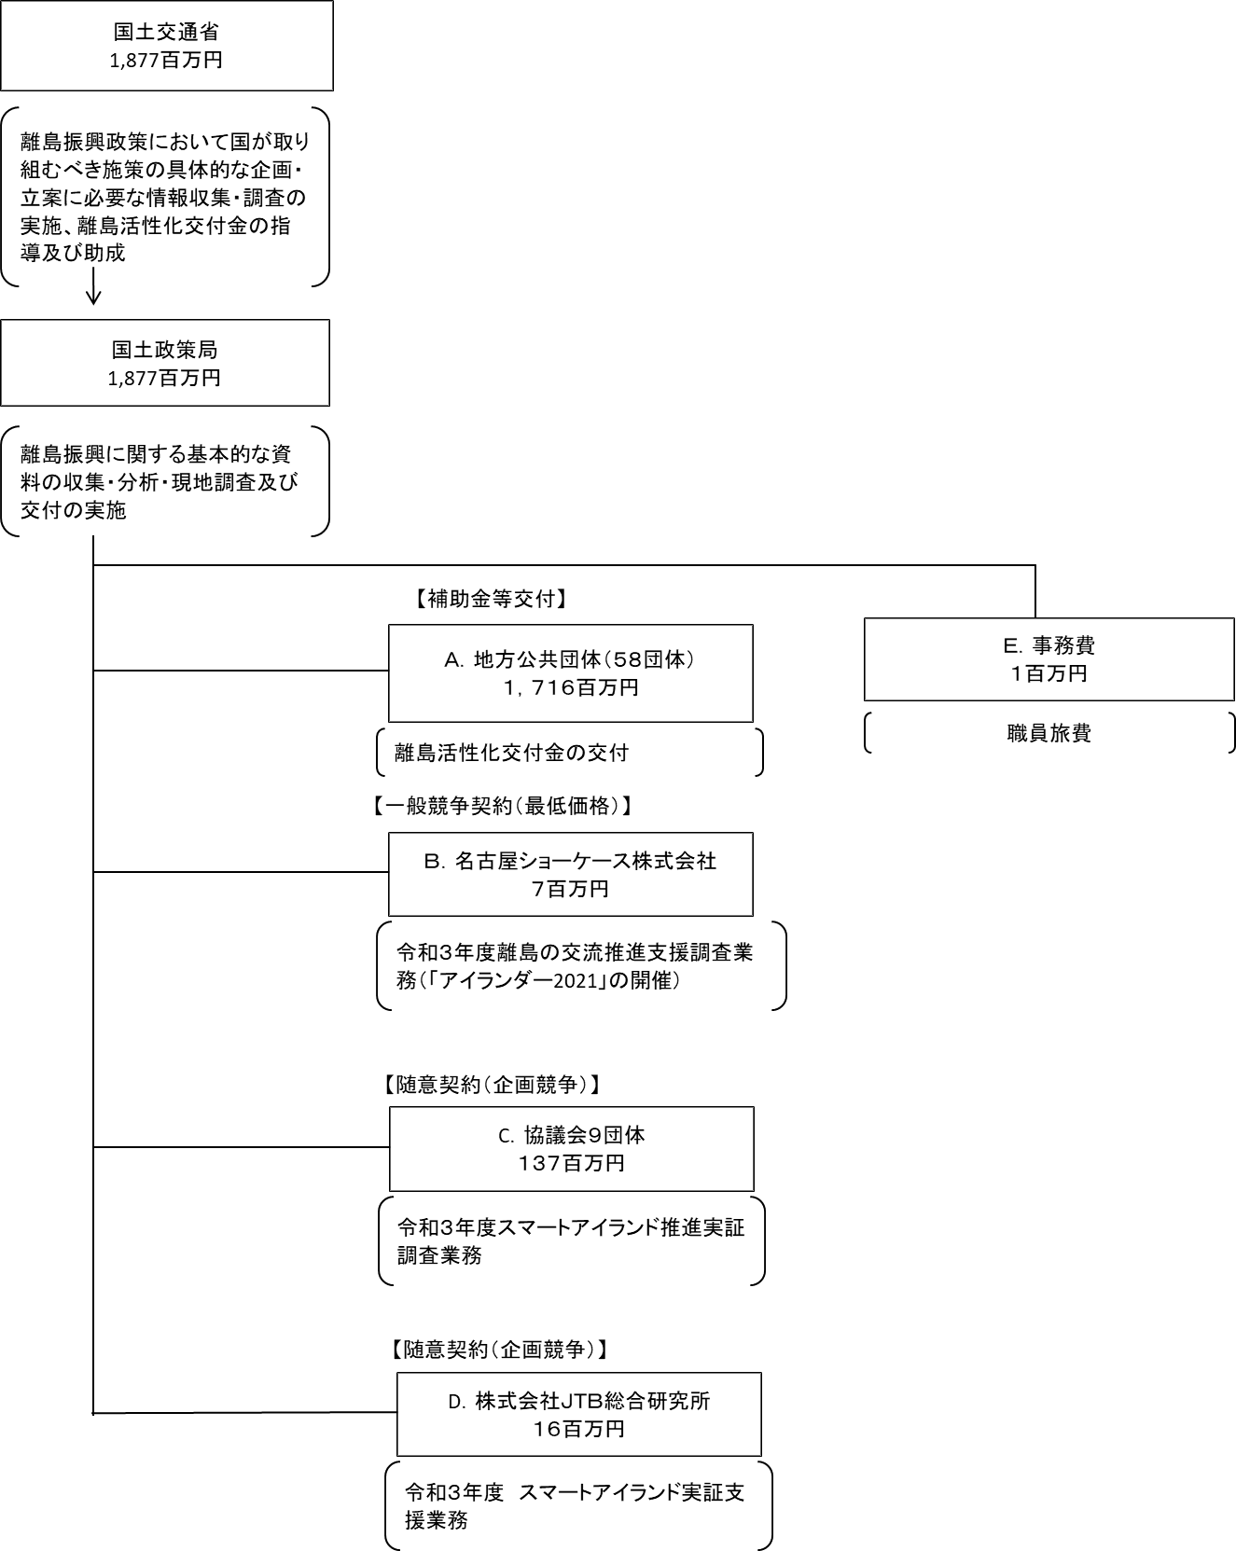
資金の流れ （資金の受け取り先が何を行っているかについて補足する） （単位：百万円） |  |  | ※令和3年度実績を記入。執行実績がない新規事業、新規要求事業については現時点で予定やイメージを記入。

費目・使途 （「資金の流れ」においてブロックごとに最大の金額が支出されている者について記載する。費目と使途の双方で実情が分かるように記載） |  |  | A.五島市 |  |  |  |  |  |  |  |  |  |  |  |  |  | B.名古屋ショーケース株式会社
 |  |  | 費 目 |  |  |  | 使 途 |  |  |  |  |  |  |  | 金 額 (百万円） |  | 費 目 |  |  |  | 使 途 |  |  |  |  |  |  |  |  |  | 金 額 (百万円）
...

